画面イメージ
画面イメージ
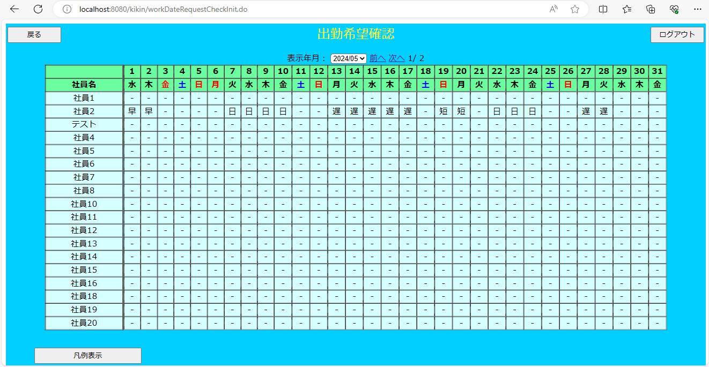

画面項目
 | # | 項目名 | コントロール(タグ) | サイズ | 必須 | 初期値 | テーブル名 | カラム名 | ReadOnly | 備考
 | 1 | 表示年月 | select | - | - | システム日付 | - | - | - | yyyy/MM/dd 表示対象年月日を表示する
 | 2 | 前へ | a | - | - | - | - | - | - | 前ページの社員のデータを表示する
 | 3 | 次へ | a | - | - | - | - | - | - | 次ページの社員のデータを表示する
 | 4 | 社員名 | label | - | - | - | 社員マスタ | 社員名 | -
 | 5 | 希望シフト | label | - | - | - | シフトテーブル | 希望シフトID | - | 希望シフトIDに対応するシンボルを表示
 | 6 | 凡例表示 | button | - | - | - | - | - | -
 | 7 | 戻る | button | - | - | - | - | - | -
 | 8 | ログアウト | button | - | - | - | - | - | -

